Vorbemerkungen
Vorbemerkungen
Im vorliegenden Statistischen Bericht werden Ergebnisse der Erhebungen über Unfälle mit wassergefährdenden Stoffen in Mecklenburg-Vorpommern für die Jahre 2000 bis 2024 dargestellt. Die Erhebung erfolgt bundesweit und jährlich.
Ziel der Statistik ist die umfassende Darstellung des Unfallgeschehens beim Umgang mit wassergefährdenden Stoffen. Erfasst werden:
(1) Unfälle beim Umgang mit wassergefährdenden Stoffen:
Hierzu zählen Unfälle in Anlagen zum Lagern, Abfüllen und Umschlagen (LAU-Anlagen) oder zum Herstellen, Behandeln und Verwenden (HBV-Anlagen) und bei der innerbetrieblichen Beförderung von wassergefährdenden Stoffen. Zum Um­gang zählen auch Übernahme und Ablieferung, Ver- und Auspacken sowie Be- und Entladen wassergefährdender Stoffe.
(2) Unfälle bei der Beförderung wassergefährdender Stoffe:
Hierzu zählen Transportunfälle und Unfälle mit Betriebsstofftanks. Die Beförderung wassergefährdender Stoffe bezeichnet dabei den Vorgang der Ortsveränderung einschließlich zeitweiliger Aufenthalte (Zwischenlagerung).
Die so gewonnenen Informationen ermöglichen die Weiterentwicklung der gegenwärtig vorhandenen Instrumente und die Vorbereitung zukünftiger Konzepte und Maßnahmen zur Reduzierung bzw. Vermeidung von Umweltproblemen durch Stoffeinträge und daraus resultierende Gefährdung.
Rechtsgrundlagen
Rechtsgrundlage der Erhebung der Unfälle mit wassergefährdenden Stoffen ist das Umweltstatistikgesetz (UStatG) in Verbindung mit dem Gesetz über die Statistik für Bundeszwecke (Bundesstatistikgesetz – BStatG). Der Wortlaut der nationalen Rechtsvorschriften in der jeweils geltenden Fassung kann im Internet unter https://www.gesetze-im-internet.de/ heruntergeladen werden.

Glossar
Glossar
Definitionen ausgewählter Begriffe und Merkmale
Unfälle
Als Unfall im Sinne der Erhebung gilt das bestimmungswidrige Austreten einer im Hinblick auf den Schutz der Gewässer nicht unerheblichen Menge Wasser gefährdender Stoffe aus Anlagen zum Umgang mit wassergefährdenden Stoffen bzw. während ihrer Beförderung.
Wassergefährdende Stoffe
Wassergefährdende Stoffe sind überwiegend feste und flüssige Stoffe (einschließlich Zubereitungen und Gemische), die geeignet sind, dauernd oder in einem nicht nur unerheblichen Ausmaß nachteilige Veränderungen der Wasserbeschaffen­heit herbei­zuführen (§ 62 Absatz 3 Wasserhaushaltsgesetz). Sie werden in der Verwaltungsvorschrift wassergefährdender Stoffe (VwVwS) bestimmt und entsprechend ihrer Gefährlichkeit in Wassergefährdungsklassen eingestuft.
Umgang
Der Umgang mit wassergefährdenden Stoffen umfasst das Lagern, Abfüllen und Umschlagen, das Herstellen, Behandeln und Verwenden sowie das innerbetriebliche Befördern wassergefährdender Stoffe. Zum Umgang zählen auch die Über­nahme und Ablieferung, Ver- und Auspacken sowie Be- und Entladen wassergefährdender Stoffe.
Beförderung
Die Beförderung wassergefährdender Stoffe bezeichnet den Vorgang der Ortsveränderung einschließlich zeitweiliger Aufenthalte (Zwischenlagerung).
Freigesetzte Menge
Freigesetztes Volumen ist die Menge des durch einen Unfall freigesetzten wassergefährdenden Stoffes ohne etwaige Bei­mengungen wie z. B. Löschwasser.
Wiedergewonnene Menge
Die wiedergewonnene Menge steht einer anschließenden Nutzung oder Verwendung weiterhin zur Verfügung bzw. wird einer geordneten Entsorgung zugeführt. Unkontrolliert verdunstete bzw. verbrannte Mengen werden nicht berücksichtigt.
Wassergefährdungsklassen
Wassergefährdende Stoffe werden gemäß ihren physikalischen, chemischen und biologischen Stoffeigenschaften in folgende Wassergefährdungsklassen (WGK):
WGK 1 schwach wassergefährdend,
WGK 2 deutlich wassergefährdend,
WGK 3 stark wassergefährdend.

Flussgebietseinheit
Gemäß Artikel 3 Absatz 1 der EU-Wasserrahmenrichtlinie ein als Haupteinheit für die Bewirtschaftung von Einzugsgebieten festgelegtes Land- oder Meeresgebiet, das aus einem oder mehreren benachbarten Einzugsgebieten und den ihnen zugeordneten Grundgewässern und Küstengewässern besteht.

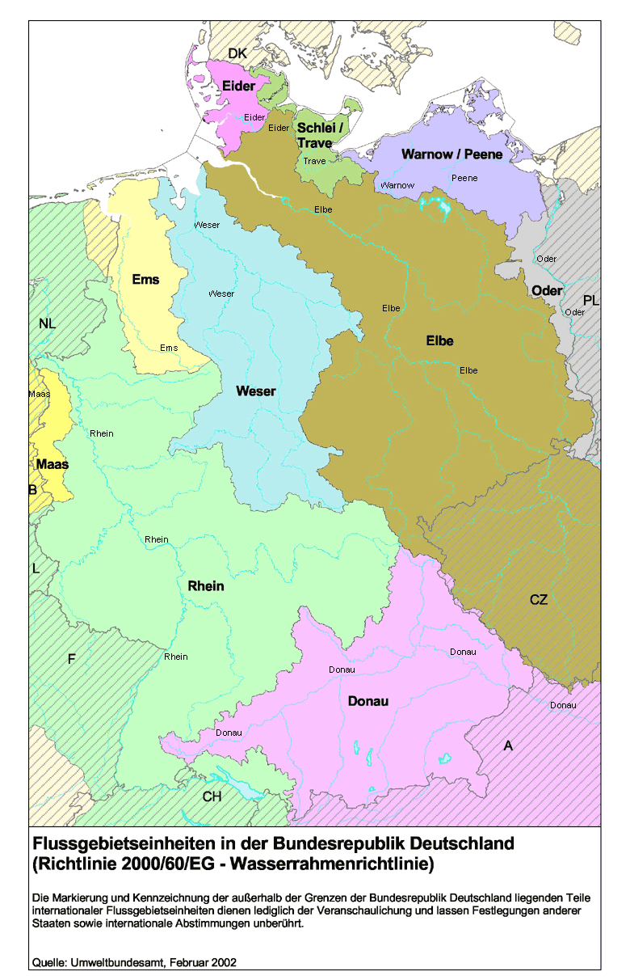

Mehr zum Thema
Mehr zum Thema
Das Umweltbundesamt stellt im Internet eine Suchfunktion bereit, mit der die bestehenden Einstufungen wassergefährdender Stoffe, Stoffgruppen und Gemische ermittelt werden können.

https://webrigoletto.uba.de/rigoletto/public/welcome.do

Statistisches Jahrbuch
Umweltstatistische Daten werden im Statistischen Jahrbuch für Mecklenburg-Vorpommern in Kapitel 18 "Umwelt" bereit gestellt.

https://www.laiv-mv.de/Statistik/Ver%C3%B6ffentlichungen/Jahrbuecher/

Bundesergebnisse
Aktuelle Bundesergebnisse werden durch das Statistische Bundesamt in Form von Pressemitteilungen veröffentlicht. Über die Datenbank des Bundes und der Länder "GENESIS-online" unter www.destatis.de/genesis/online können zudem Ergebnisse dieser Statistik abgerufen werden.

https://www-genesis.destatis.de/genesis/online?operation=themes&levelindex=0&levelid=1725880250430&code=32#abreadcrumb

Zudem veröffentlicht das Statistische Bundesamt einen Qualitätsbericht zu dieser Erhebung. Dieser ist abrufbar unter:

https://www.destatis.de/DE/Methoden/Qualitaet/Qualitaetsberichte/Umwelt/unfaelle-wassergefaehrdende-stoffe-2020.pdf?__blob=publicationFile

Fachliche Nachfragen zu der Erhebung der Unfälle mit wassergefährdenen Stoffen für Mecklenburg-Vorpommern richten Sie bitte an MVUmwelt@statistik-mv.de oder telefonsich an
Frau Steffi Behlau: Telefon 0385 588-56410
Frau Ulrike Ely-Winterfeldt: Telefon 0385 588-56795.

